公司级
 | 经营分析看板 |  |  |  |  |  |  |  |  |  |  |  |  |  |  |  |  |  |  |  | 统计日期 |  | 2024年 | 12月

核 心 指 标 |  | 在职人数 |  | 下钻 | 入职人数 |  | 下钻 | 离职人数 |  | 下钻 | 投标金额 |  | 下钻 | 签约金额 |  | 下钻 | 已收金额 |  | 下钻 | 到期应收 |  | 下钻 | 非项目费用 |  | 下钻

 |  |  | 10000 |  |  | 800 |  |  | 400 |  |  | 10,000 |  |  | 10,000 |  |  | 10,000 |  |  | 10,000 |  |  | 10,000

 | 增长额 |  | -800 |  |  | 20 |  |  | -30 |  |  | -800 |  |  | 100 |  |  | -800 |  |  | 699 |  |  | 699
 | 同比 |  | -23% |  |  | -23% |  |  | -23% |  |  | -23% |  |  | -23% |  |  | 23% |  |  | 56% |  |  | 56%
 |  |  |  |  |  | 56% |  |  | 56% |  |  | 56% |  |  | 56% |  |  | 56% |  |  | 56% |  |  | 90%
 |  | 外部客户人月投入 |  | 下钻 | 完工利润 |  | 下钻 | 完工毛利率 |  | 下钻 | 人均利润 |  | 下钻 | 终验利润 |  | 下钻 | 终验毛利率 |  | 下钻 | 终验收入 |  | 下钻 | 现金利润 |  | 下钻

 |  |  | 10,000 |  |  | 10,000 |  |  | 10,000 |  |  | 10,000 |  |  | 10,000 |  |  | 10,000 |  |  | 10,000 |  |  | 10,000

 | 增长额 |  | -800 |  |  | -800 |  |  | -800 |  |  | 100 |  |  | 200 |  |  | -800 |  |  | -800 |  |  | -800
 | 同比 |  | -23% |  |  | -23% |  |  | -23% |  |  | -23% |  |  | 23% |  |  | -23% |  |  | -23% |  |  | -23%
 | 完成比 |  | 56% |  |  | 56% |  |  | 56% |  |  | 56% |  |  | 56% |  |  | 56% |  |  | 56% |  |  | 56%
 | 整体情况
在职人员情况
 | 2025年 | 2024年 | 同比
1月 | 11,240 | 13,100 | -14%
2月 | 10,940 | 13,000 | -16%
3月 | 10,840 | 12,900 | -16%
4月 |  | 12,800
5月 |  | 12,700
6月 |  | 12,600
7月 |  | 12,500
8月 |  | 12,400
9月 |  | 12,300
10月 |  | 12,200
11月 |  | 12,100
12月 |  | 12,000
 | 在职人数
服务类 | 6177
实施类 | 3432
运营类 | 457
研发 | 201
职能 | 197
管理 | 122
销售 | 105
招聘 | 32
咨询/售前 | 22
公共事务 | 6
人员级别分布
 | 在职人员 | 入职人员 | 离职人员
1级 | 891 | 91 | 61
2级 | 1027 | 227 | 197
3级 | 1867 | 1067 | 1037
4级 | 1144 | 344 | 314
5级 | 833 | 33 | 3
6级 | 811 | 11 | 2
7级及以上 | 811 | 11 | 1
各部门人员情况
 | 在职人数 | 入职人数 | 离职人数 | 离职率
体系1 | 3400 | 460 | 90 | 13%
体系2 | 2300 | 340 | 48 | 9%
体系3 | 5600 | 450 | 48 | 23%
体系4 | 1300 | 230 | 29 | 12%
体系5 | 249 | 29 | 9 | 9%

不同项目类型人员投入情况
 | 任务&服务类 | 实施类 |  | 部门公共 | 部门管理 | 部门日常 | 部门闲置 | 部门休假 | 产品研发 | 内部管理 | 售前类 | 销售费用
1月 | 2300 | 1900 | 1 | 290 | 280 | 270 | 260 | 250 | 240 | 230 | 220 | 210
2月 | 2290 | 1890 |  | 280 | 270 | 260 | 250 | 240 | 230 | 220 | 210 | 200
3月 | 2280 | 1880 |  | 270 | 260 | 250 | 240 | 230 | 220 | 210 | 200 | 190
4月 | 2270 | 1870 |  | 260 | 250 | 240 | 230 | 220 | 210 | 200 | 190 | 180
5月 | 2260 | 1860 |  | 250 | 240 | 230 | 220 | 210 | 200 | 190 | 180 | 170
6月 | 2250 | 1850 |  | 240 | 230 | 220 | 210 | 200 | 190 | 180 | 170 | 160
7月 | 2240 | 1840 |  | 230 | 220 | 210 | 200 | 190 | 180 | 170 | 160 | 150
8月 | 2230 | 1830 |  | 220 | 210 | 200 | 190 | 180 | 170 | 160 | 150 | 140
2025年闲置休假情况
 | 闲置人月数 | 待岗人月数 | 休假人月数 | 闲置待岗率 | 休假率
体系1 | 340 | 460 | 90 | 24% | 3%
体系2 | 234 | 340 | 48 | 25% | 2%
体系3 | 456 | 450 | 48 | 16% | 1%
体系4 | 123 | 230 | 29 | 27% | 2%
体系5 | 1 | 29 | 9 | 12% | 4%
低毛利人员情况
 | 低毛利人员数 | 非付费的低毛利人员数 | 低毛利人员占比
体系1 | 340 | 30 | 9%
体系2 | 234 | 23 | 10%
体系3 | 456 | 45 | 10%
体系4 | 123 | 12 | 10%
体系5 | 1 | 0 | 0%
人 员 数

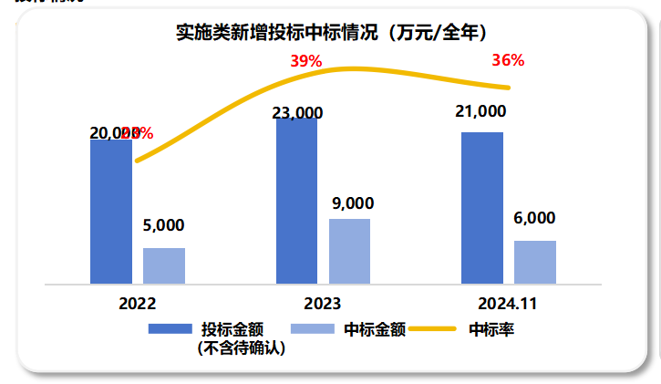
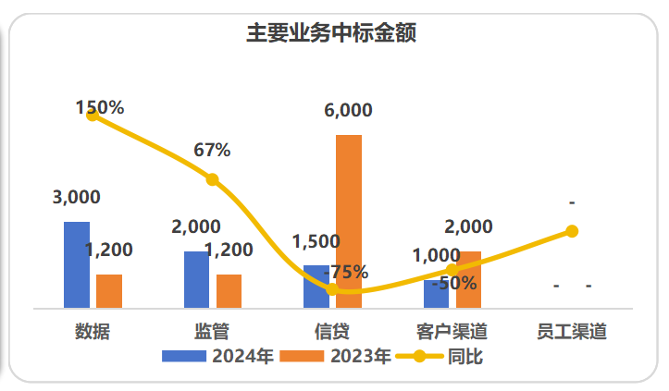
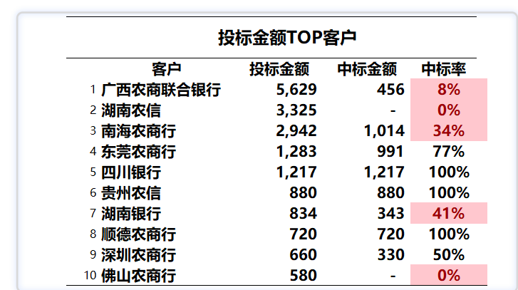
投 标 情 况

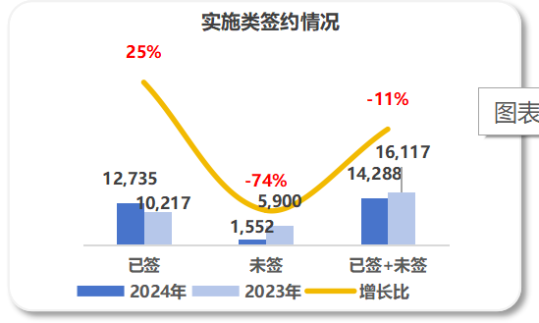
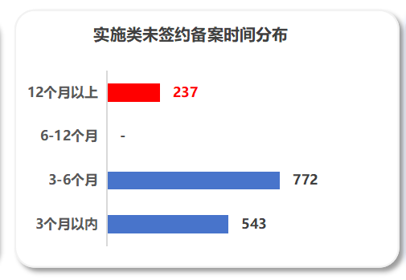
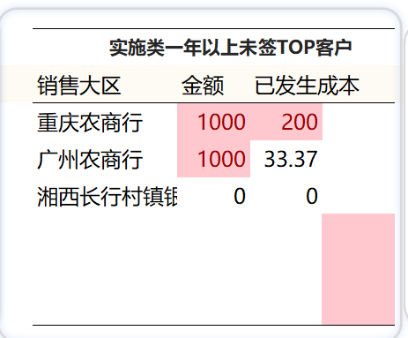
实施类未签情况
签 约 情 况 |  |  |  |  |  |  |  |  |  |  |  |  |  |  |  |  |  |  |  |  |  |  |  |  |  |  | 未签金额 | 提前入金额 | 提前投入占比 | 6个月未签占比
 |  |  |  |  |  |  |  |  |  |  |  |  |  |  | 实施类一年以上未签TOP客户 |  |  |  |  |  |  |  |  |  |  | 体系1 | 2300 | 1200 | 52% | 20%
 |  |  |  |  |  |  |  |  |  |  |  |  |  | 销售大区 |  | 金额 | 已发生成本 |  |  |  |  |  |  |  |  | 体系2 | 1200 | 300 | 25% | 20%
 |  |  |  |  |  |  |  |  |  |  |  |  |  | 重庆农商行 |  | 1000 | 200 |  |  |  |  |  |  |  |  | 体系3 | 1000 | 250 | 25% | 13%
 |  |  |  |  |  |  |  |  |  |  |  |  |  | 广州农商行 |  | 1000 | 33.368764 |  |  |  |  |  |  |  |  | 体系4 | 800 | 200 | 25% | 20%
 |  |  |  |  |  |  |  |  |  |  |  |  |  | 湘西长行村镇银行 |  | 0 | 0 |  |  |  |  |  |  |  |  | 体系5 | 600 | 150 | 25% | 15%

服务&任务类项目签约投入情况
 | 2024年 | 2023年 | 同比
未签 | 52.628583333 | 49.31025 | 0.067295001208
已签 | 1265.74725 | 1494.92425 | -0.15330341989
已签+未签 | 1318.3758333 | 1544.2345 | -0.14625930626
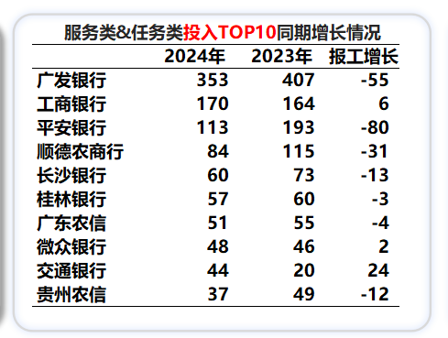
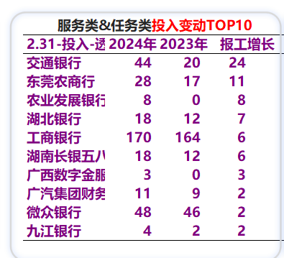
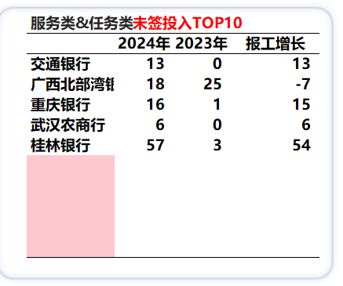

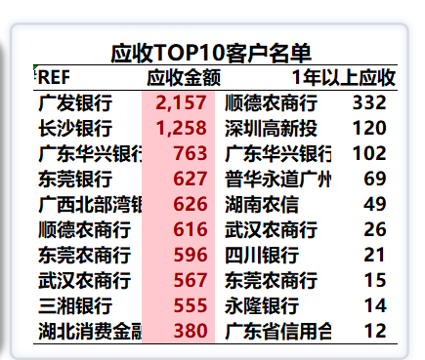
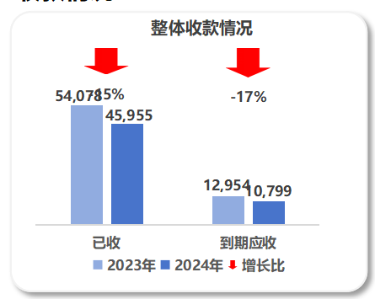
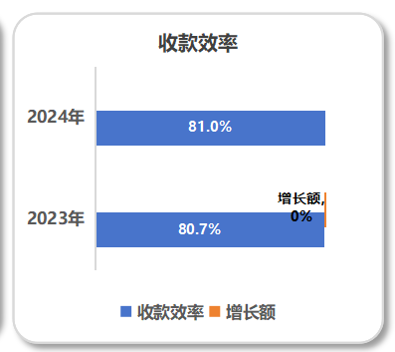
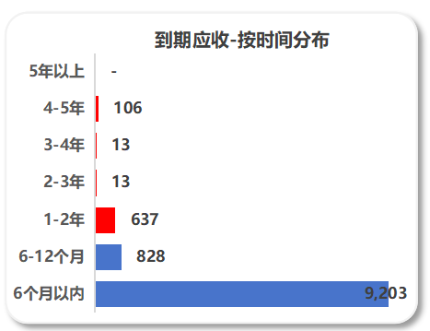
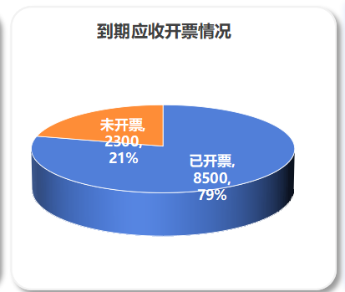
收 款 情 况

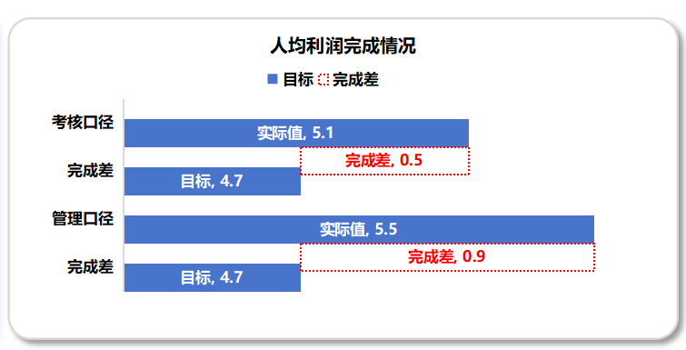
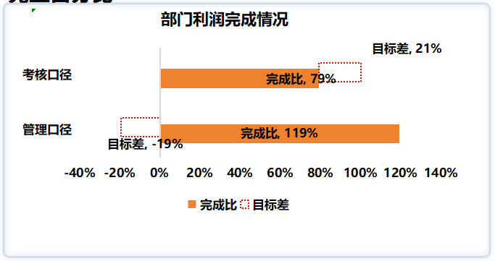
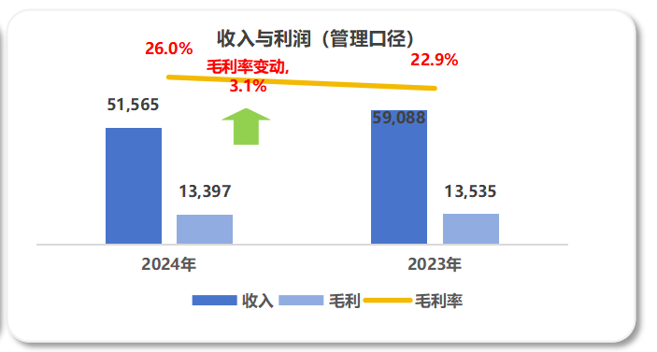
完 工 情 况

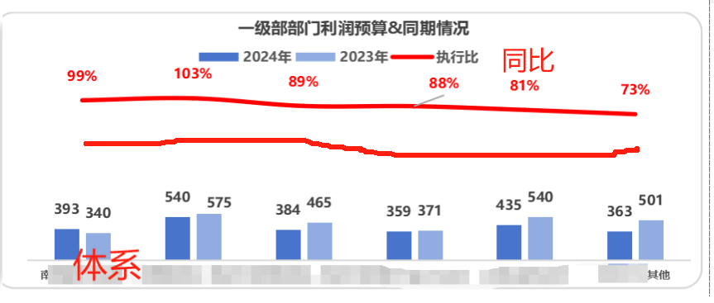
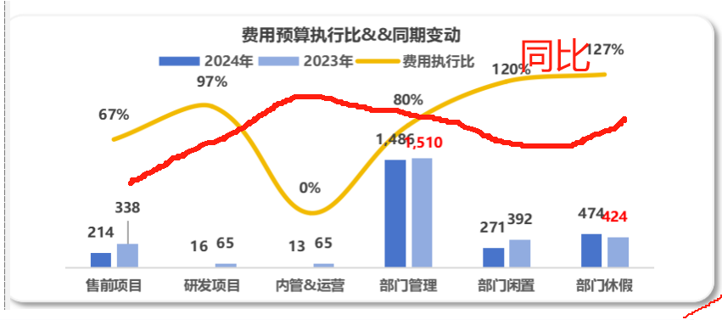
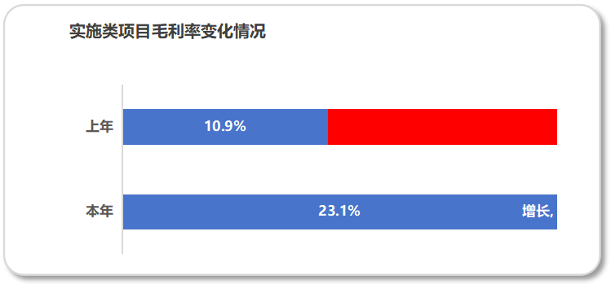 终 验 情 况
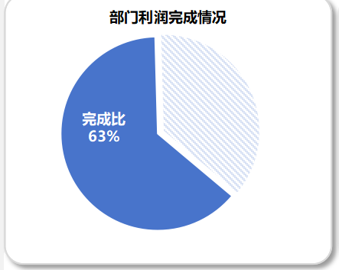

 | 实施类项目

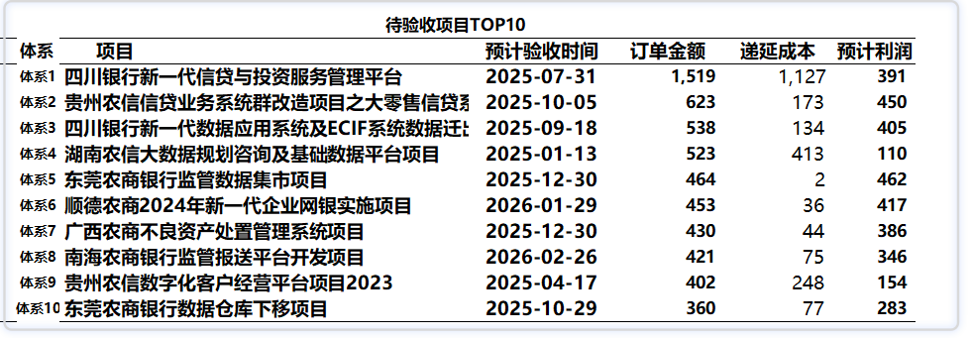

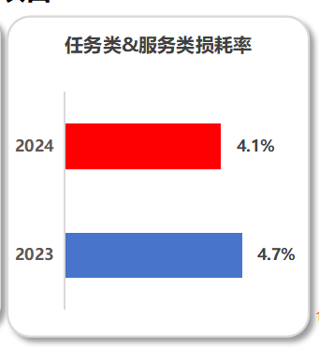
 | 任务类&服务类项目
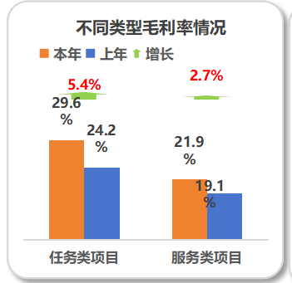

现金利润完成情况
现 金 利 润
 |  |  |  |  | 2025年 | 2024年 | 同比 | 完成比 | 目标值
 |  |  |  | 体系1 | 1 | 306 | -100% | 0%
 |  |  |  | 体系2 | 1,768 | 2,445 | -28% | 203%
 |  |  |  | 体系3 | 571 | 792 | -28% | 26%
 |  |  |  | 体系4 | 293 | 316 | -7% | 14%
 |  |  |  | 体系5 | 357 | -155 | -330% | 29%
 |  |  |  | 体系6 | -363 | -522 | -30% | 70%

收款-分时间-体系&客户&收款明细&单个合同
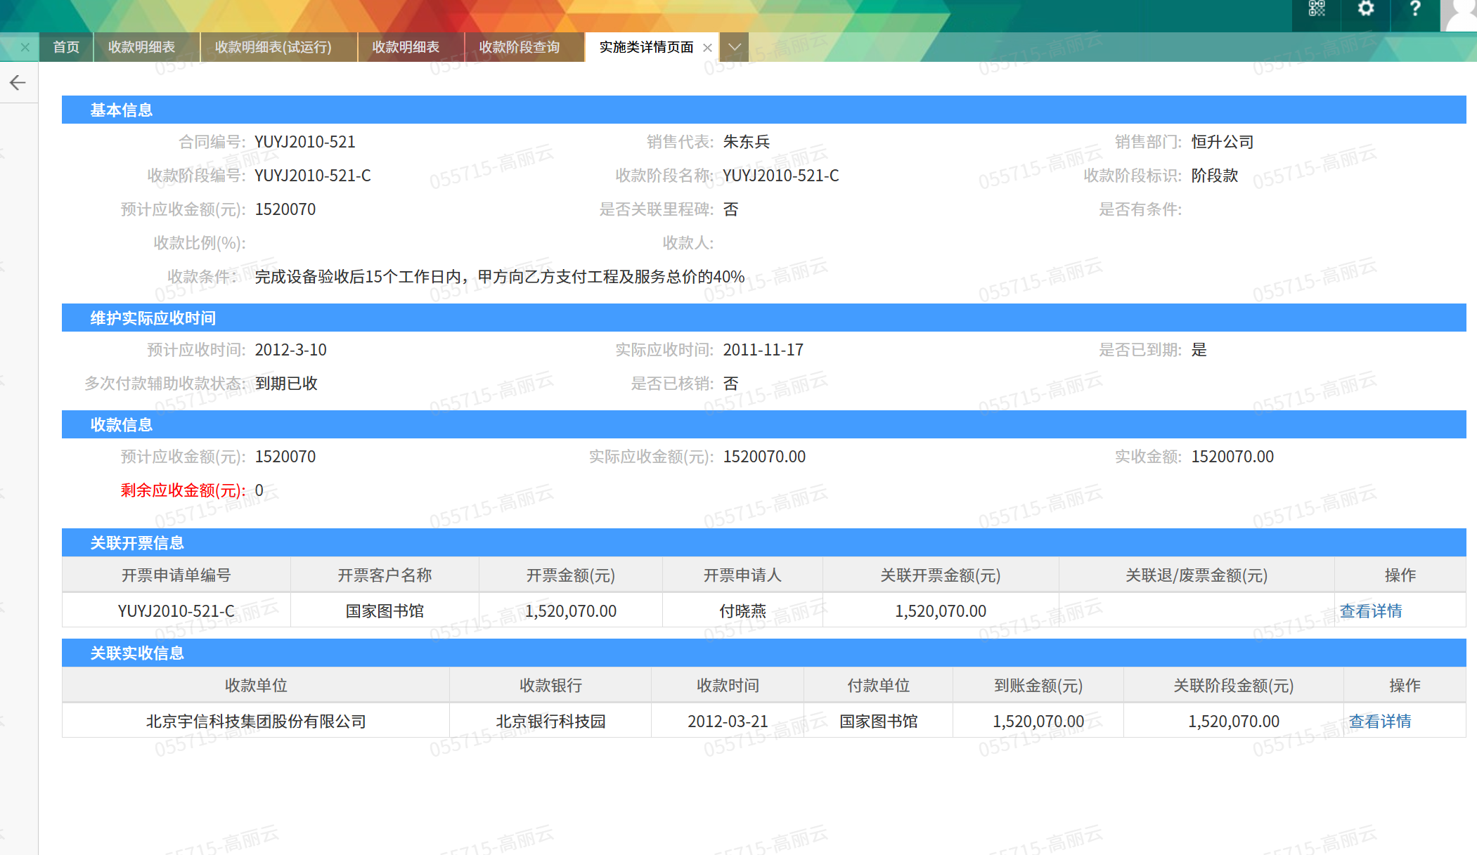
现有收款阶段界面

辅助表
整体情况 |  | 在职人员
职能部门 |  | 离职人员
经营单元 |  | 入职人员

在职人员情况
 | 2025年 | 2024年 | 同比
1月 | 11,240 | 13,100 | -14%
2月 | 10,940 | 13,000 | -16%
3月 | 10,840 | 12,900 | -16%
4月 |  | 12,800
5月 |  | 12,700
6月 |  | 12,600
7月 |  | 12,500
8月 |  | 12,400
9月 |  | 12,300
10月 |  | 12,200
11月 |  | 12,100
12月 |  | 12,000
在职人数
 | 2025年 | 2024年 | 同比
1月 | 11,240 | 13,100 | -14%
2月 | 10,940 | 13,000 | -16%
3月 | 10,840 | 12,900 | -16%
4月 |  | 12,800
5月 |  | 12,700
6月 |  | 12,600
7月 |  | 12,500
8月 |  | 12,400
9月 |  | 12,300
10月 |  | 12,200
11月 |  | 12,100
12月 |  | 12,000

各部门人员情况
 | 在职人数 | 入职人数 | 离职人数 | 离职率
体系1 | 3400 | 460 | 90 | 13%
体系2 | 2300 | 340 | 48 | 9%
体系3 | 5600 | 450 | 48 | 23%
体系4 | 1300 | 230 | 29 | 12%
体系5 | 249 | 29 | 9 | 9%

 | 在职人数
服务类 | 6177
实施类 | 3432
运营类 | 457
研发 | 201
职能 | 197
管理 | 122
销售 | 105
招聘 | 32
咨询/售前 | 22
公共事务 | 6

整体情况
 | 数据
在职人数 | 8900
入职人数 | 980
离职人数 | 340
离职率 | 12%

2025年闲置休假情况

 | 闲置人月数 | 待岗人月数 | 休假人月数 | 闲置待岗率 | 休假率 | 部门投入人月数
体系1 | 340 | 460 | 90 | 24% | 3% | 3400
体系2 | 234 | 340 | 48 | 25% | 2% | 2300
体系3 | 456 | 450 | 48 | 16% | 1% | 5600
体系4 | 123 | 230 | 29 | 27% | 2% | 1300
体系5 | 1 | 29 | 9 | 12% | 4% | 249

低毛利人员情况
 | 低毛利人员数 | 非付费的低毛利人员数 | 低毛利人员占比 | 非付费人员低毛利人员占比 | 闲置待岗率 | 休假率
体系1 | 340 | 30 | 9% | 90 | #DIV/0! | #DIV/0!
体系2 | 234 | 23 | 10% | 48 | #DIV/0! | #DIV/0!
体系3 | 456 | 45 | 10% | 48 | #DIV/0! | #DIV/0!
体系4 | 123 | 12 | 10% | 29 | #DIV/0! | #DIV/0!
体系5 | 1 | 0 | 0% | 9 | #DIV/0! | #DIV/0!

人员级别分布

1级 | 2级 | 3级 | 4级 | 5级 | 6级 | 7级及以上

 | 在职人员 | 入职人员 | 离职人员
1级 | 891 | 91 | 61 |  |  | 91 | 227 | 1067 | 344 | 33 | 11 | 11
2级 | 1027 | 227 | 197
3级 | 1867 | 1067 | 1037
4级 | 1144 | 344 | 314
5级 | 833 | 33 | 3
6级 | 811 | 11 | 2
7级及以上 | 811 | 11 | 1

人员数据-单个员工详情页
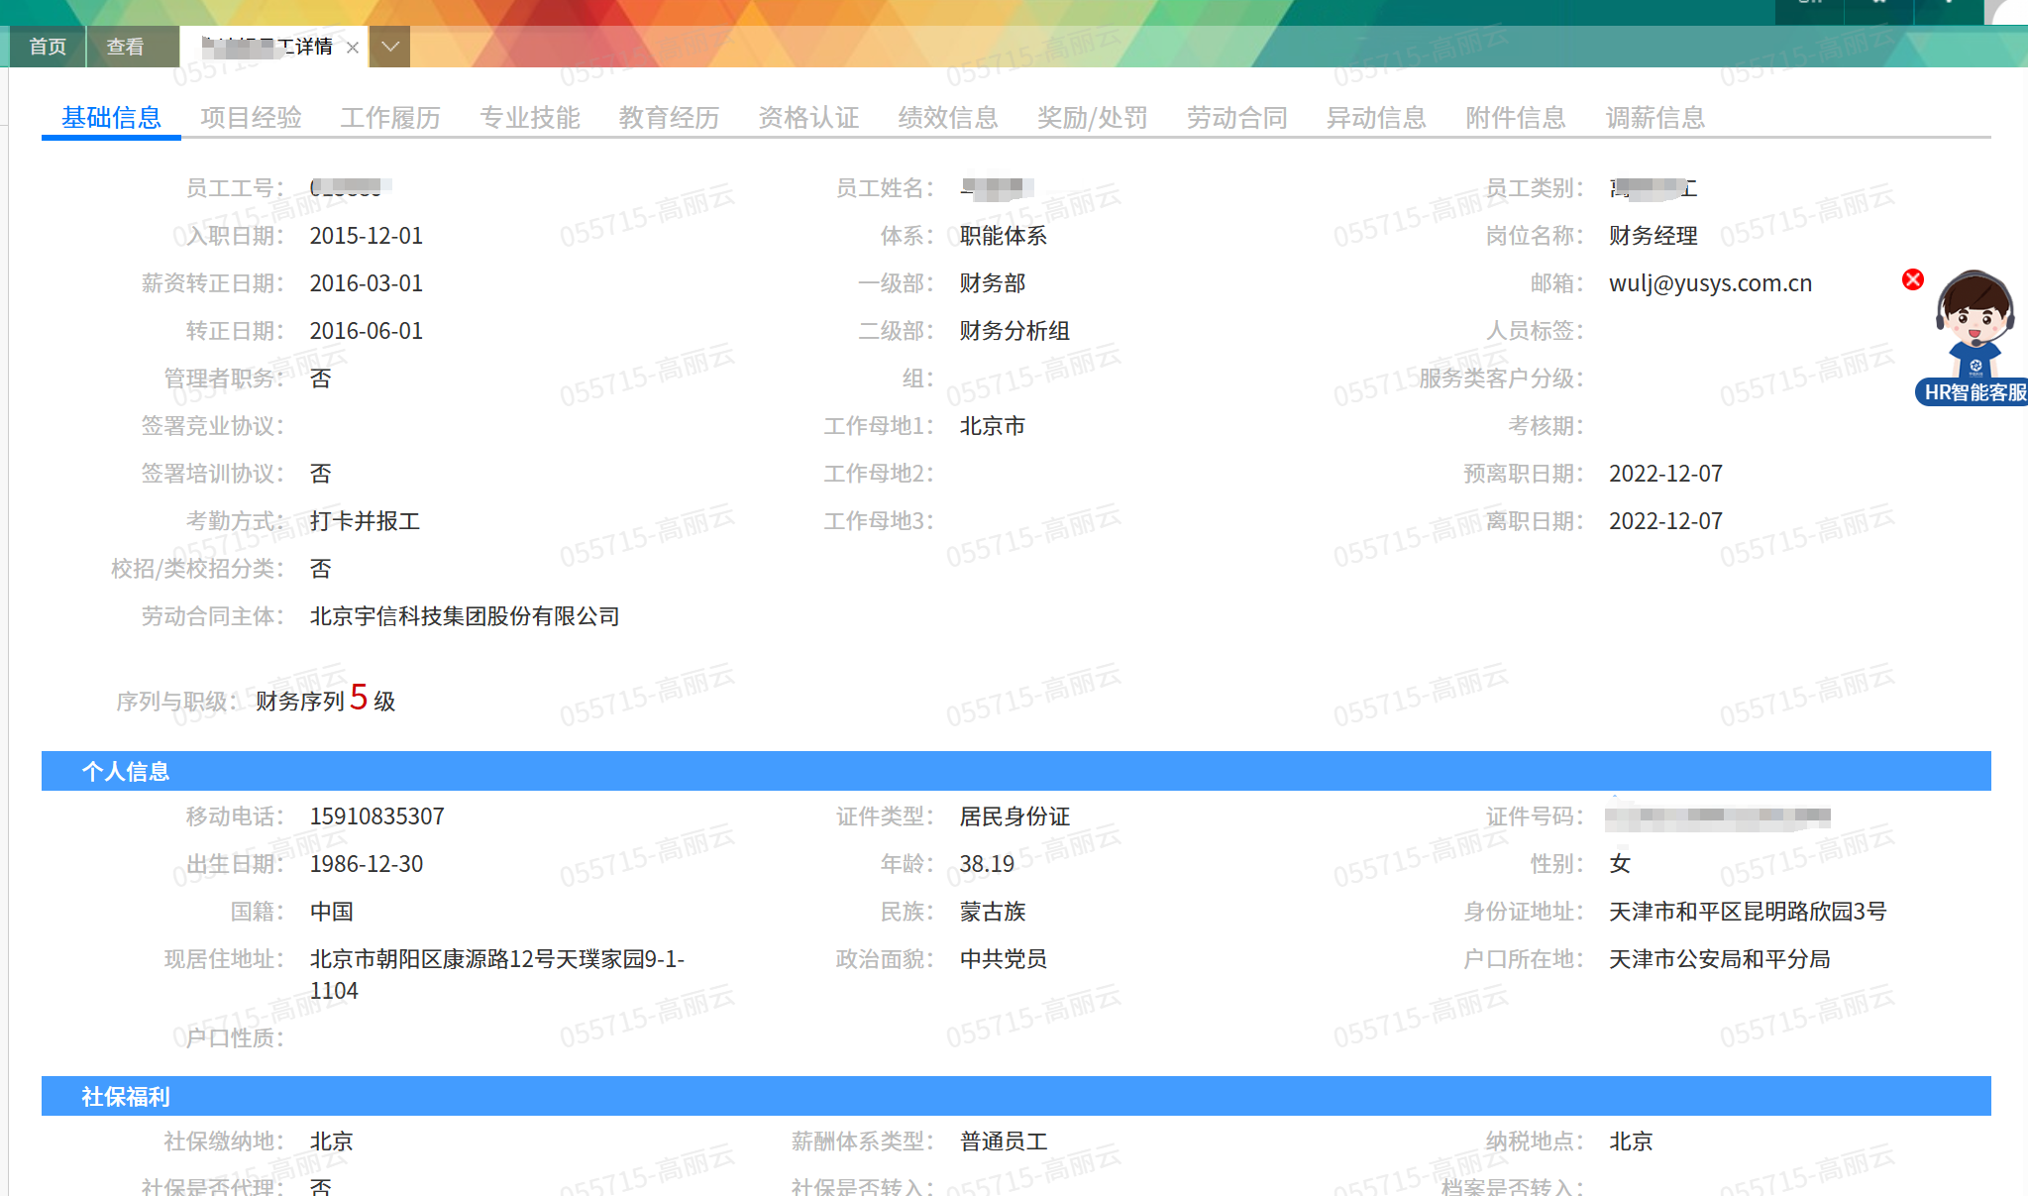

项目详情表
